Решения
РЕШЕНИЯ

 | ERP-решения (Система управления ресурсами)
КАРТИНКА | Система управления ресурсами предприятия SAP ERP охватывает все участки финансового и управленческого учета, управления персоналом, оперативной деятельности и сервисных служб компании. Обеспечивает полную функциональность, необходимую для реализации информационных сервисов самообслуживания, аналитики. Кроме того, SAP ERP предоставляет средства для системного администрирования и решения таких задач, как управление пользователями, централизованное управление данными и управление web-сервисами. Решение предполагает широкую функциональность и полную интеграцию с другими продуктами SAP. Основные преимущества SAP ERP • Охватывает все ключевые направления деятельности компании, поэтому может заменить большинство используемых в настоящее время систем • Содержит опыт лучших компаний в соответствующей отрасли, выраженный в готовых процессах и документации • Позволяет интегрировать новое решение с существующей системой, что уменьшает инвестиции, вложенные в текущее решение • При необходимости может быть объединено с решениями сторонних разработчиков. | В зависимости от целей внедрения решения SAP ERP им могут пользоваться различные сотрудники, которым для работы необходима информация, хранящаяся в системах. Это – сотрудники коммерческого отдела, отделов ИТ, маркетинга, бухгалтерии и др. Эффективное управление материально-техническим обеспечением • Консолидация информации по материально-техническому обеспечению и запасам в рамках всего предприятия; • Оптимизация планирования потребностей в материалах и сырье за счет использования единой базы данных по всем структурным подразделениям • Возможность контроля исторических и текущих отношений по отдельно выбранному поставщику, контроль кредиторской задолженности в режиме реального времени; • Автоматическое, в режиме реального времени отслеживания исполнения бюджета по закупкам сырья и материалов; | Управление капитальным строительством и капитальным ремонтом • Планирование и учет затрат в разрезе каждого объекта капитального строительства и капитального ремонта (ЛЭП, ТП и т.д.); • Корректное обоснование смет на капитальный ремонт и капитальное строительство; Оптимизация учетных процессов • Бухгалтерского учета • Налогового учета • Финансового планирования и бюджетирования • Формирование требуемой стандартной внешней и управленческой отчетности Эффективное управление персоналом • Расчет заработной платы • Ведение штатного расписания и организационной структуры • Работа с кандидатами • Развитие персонала

 | EAM-решения (Система управления активами предприятия)
КАРТИНКА | Dynamics EAM – система управления оборудованием и основными средствами, предназначенная для учета и контроля состояния оборудования, а также планирования ремонтных работ с автоматической оценкой качества проведенного ремонта (контроль «до» и «после»). Система предназначена для: • Улучшения качества ремонта, повышения ответственности работников ремонтных участков, руководителей среднего звена; • Сокращения времени ремонта, рациональной организации работы ремонтных участков; • Сокращения трудозатрат на сбор отчетной информации и формирование документов; • Обеспечения руководителей всех уровней своевременной и достоверной информацией для проведения анализа и контроля работы, принятия управляющих решений. | Dynamics EAM - это • Хранение и актуализация данных об оборудовании; • Автоматизированный мониторинг и диагностика работоспособности оборудования; • Фиксация данных о неисправностях в работе оборудования; • Прогнозирование состояния оборудования; • Автоматическое составление графика ремонтных работ на период (месяц, год), с учетом необходимых материалов. | Внедрение программного продукта призвано увеличить эффективности эксплуатации оборудования, сократить затраты на техническое обслуживание, ремонт и материально-техническое обеспечение предприятия, а также повысить уровень безопасности эксплуатации оборудования.

 | АСУ «Магистраль»
КАРТИНКА | Реализация опытно-промышленного образца автоматизированной систему управления содержанием объектов магистральной сети (АСУ «Магистраль»). АСУ «Магистраль» - научно-исследовательский и опытно-конструкторский проект, целью которого является внедрение технологий по переходу от нормативных методов планирования ремонта, оценки содержания и реконструкции объектов инфраструктуры АО «НК «Қазақстан темір жолы» к их фактическому состоянию. Задача команды Dynamics Technologies - разработать систему, автоматизирующую процессы технического обслуживания и ремонта объектов инфраструктуры путевого хозяйства АО «НК «Қазақстан темір жолы», учета линейных активов на основе программного продукта Dynamics EAM. Данная система позволит проводить анализ обнаруженных дефектов, отклонений и повреждений, планировать работы по подтверждению и устранению неисправностей, контролировать выполнение работ, в том числе ведение базы характеристик объектов хозяйств магистральной сети и формирование отчетных форм.

 | АСУ ВРД
КАРТИНКА | Разработка автоматизированной системы управления технологическим процессом и качеством ремонтов грузовых вагонов, производимых вагоноремонтными предприятиями (АСУ ВРД г. Уральск). Внедрение системы позволило осуществлять контроль и мониторинг плановых видов ремонта грузовых вагонов, как с точки зрения их полноты и правильности (последовательность, применимость), так и с точки зрения нормирования затрачиваемых ресурсов (временных, материальных, трудовых), проводить анализ дальнейшей эксплуатации отремонтированных вагонов и проводить оценку качества произведенного ремонта.

 | ВI решения (Системы бизнес-анализа)
КАРТИНКА | Системы поддержки принятия решения и информационно-аналитические системы позволяют организациям отслеживать, анализировать и управлять эффективностью работы компании. Инструменты бизнес-аналитики компании предлагают исчерпывающий набор функциональных возможностей сбора и анализа деловой информации, позволяющих пользователям принимать эффективные, компетентные решения на основе достоверных данных. | • Комплексное интегрированное решение для анализа данных, поступающих из различных источников, отчетности и обмена информацией в единой среде • Простой и понятный интерфейс, легкая загрузка данных, богатые возможности визуализации, мощный функционал поиска, анализа и сопоставления данных из разных источников • Современные средства безопасности для ограничения доступа и защиты данных • Управление основными показателями эффективности на основе финансовых результатов, точное прогнозирование для управления рисками, возможностями и финансовыми последствиями • Ликвидация расходов на создание, разработку и тестирование отчетов, повышение эффективности построения запросов и сокращение времени на составление отчетов • Возможность масштабирования решения по мере роста бизнеса, снижение расходов на информационную инфраструктуру и общей стоимости владения • В зависимости от целей внедрения решения бизнес-анализа, им могут пользоваться различные сотрудники, которым для работы необходима информация, хранящаяся в системах, – сотрудники коммерческого отдела, отделов ИТ, маркетинга, бухгалтерии и др. | Решения строятся на базе технологий SAP Business Objects либо Microsoft Analysis Services. Опыт внедрения: АО «Национальная компания «Қазақстан темiр жолы», АО «Национальный управляющий холдинг «КазАгро».

 | ECM решения (Система управления информацией предприятия)
КАРТИНКА | Enterprise Content Management System (Система управления корпоративным информационным контентом) – система управления документами и другими типами содержимого, их хранения и обработки в масштабах предприятия. Предполагается, что информация (содержимое, контент) слабо структурированная – это могут быть файлы различных форматов с регистрационными картами, содержащими различный набор полей. | Основными возможностями системы являются: • Создание любых типов документов, для хранения в системе под требования конкретного заказчика • Создание регистрационных карточек документов и проектов с любым набором атрибутов для конкретного заказчика • Создание бизнес-процессов обработки документов и согласования проектов документов с поддержкой последовательных и параллельных процессов • Создание списочных и аналитических отчетов с сохранением атрибутов отчетов и критериев формирования с публикацией для последующего использования • Создание шаблонов регистрационных номеров под различные типы документов, подразделений и т.п. | • Создание справочников, их наполнение и дальнейшие использование в регистрационных карточках документов и проектов • Настройка пользовательского интерфейса: расположение окон и панелей, настройка действий в панели инструментов, настройка панели навигации, создание папок документов с определенными критериями фильтрации • Настройка количества и состава модулей системы для каждого конкретного заказчика • Создание шаблонов уведомлений на электронную почту с указанием статистической и динамической информации добавляемой в уведомление, а также настройка периодичности отправки уведомлений

 | Система мониторинга дорожного движения
КАРТИНКА | Система мониторинга дорожного движения предназначена для автоматизации обработки данных о проходящем транспорте с фиксация нарушений правил дорожного движения. Система позволяет решать следующие задачи: • Регистрация сведений о транспортных средствах, проходящих в местах установки АПК; • Проверка всех зафиксированных ТС в БД ТС, числящихся в угоне и оповещение ответственных лиц; • Регистрация нарушений, зафиксированных АПК; • Получение сведений о зафиксированном ТС, владельце ТС, доверенностях, повторности совершенного нарушения, об адресе владельца; • Формирование и печать Предписания по нарушению; • Отклонение нарушения; | • Переформирование предписания; • Прекращение административного дела по нарушению; • Передача административного дела о нарушении в суд; • Регистрация сведений об оплате штрафа, в том числе взаимодействие с банками 2-го уровня; • Формирование отчетов; • Формирование выгрузок сведений для внешних систем (АИПС Контроль, Штрафикс, Алсеко); • Просмотр и экспорт видеофайлов с зафиксированными ТС, полученных с АПК; • Журнализация действий пользователей в Системе.

 | Электронный маршрут машиниста и учет рабочего времени
КАРТИНКА | Настоящий проект предусматривает создание и внедрение модулей «Электронный маршрут машиниста» и «Учет рабочего времени», являющие составляющими частями автоматизированной системы управления «Энергодиспетчерская тяги». | Маршрут машиниста является основным документом для записей и расчетов данных, связанных с локомотивом и работой локомотивной бригады (ЛБ). В настоящее время маршрут машиниста предоставляется в бумажном виде, выдается каждой локомотивной бригаде по приходу в депо. Целью документа – маршрут машиниста, является информирование локомотивной бригады о маршруте, а также запись всей необходимой информации в течение поездки. | Данные о рабочем времени локомотивной бригады используются при расчете заработной платы. Точность этих данных очень важна, и вся информация позднее контролируются ответственными работниками центра оперативного технического учета.

 | Электронный архив
КАРТИНКА | Сложность доступа к бумажным архивам увеличивается время поиска документов и, как следствие, вынужденных простоев отдельных исполнителей и целых подразделений. Электронный Архив дает возможность обеспечит быстрый, удобный и точный учет документов, аналитическую работу и составление нужных подборок. Повысит скорость обработки запроса, исключить проблему физического износа и риска утраты документов на бумажных носителях. Внедрение системы электронного архива позволит вам существенно сократить затраты физического труда, времени персонала на работу и поиск необходимых документов, повысит общую производительность и оперативность работы, обеспечит централизованное хранение, контроль, учет и использование документации, а также, что не мало важно, поспособствует защите важной информации, несанкционированного доступа к ней и минимизирует риски по утрате и порче документов. | 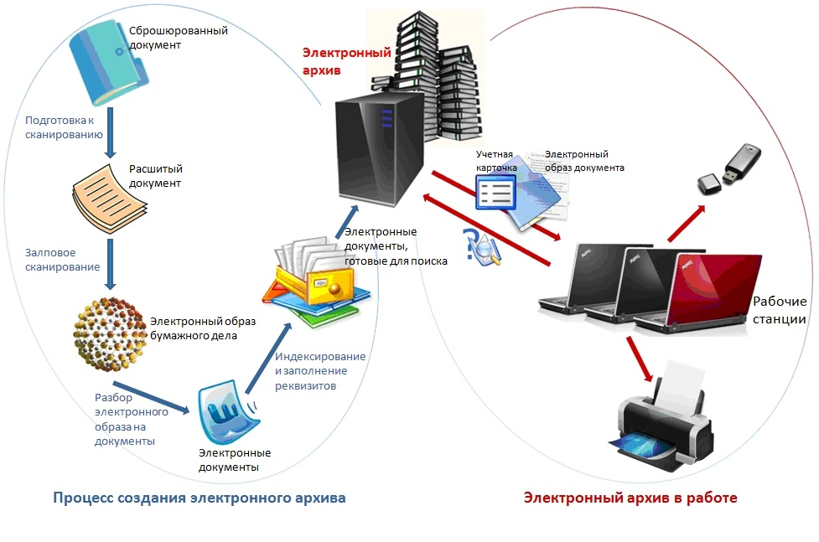

 | Корпоративное облако СЭД
КАРТИНКА | Корпоративное облако системы электронного документооборота имеет единую точку входа, позволяет вести единый формат и вид корреспонденции между региональными структурными подразделениями, обеспечивает единый бизнес-процесс и существенно сокращает время рассмотрения и согласования документов. В настоящее время компанией Dynamics Technologies реализовано решение Корпоративное облако системы электронного документооборота для АО НК КТЖ. Корпоративное облако предоставляет возможность работы нескольких организаций АО НК КТЖ в единой пространстве с обменом документами, проектами и поручениями между организациями. | Основными возможностями корпоративного облака СЭД являются: • Единая точка входа, аутентификации и авторизации пользователей; • Поддержка неограниченного количества организаций и пользователей; • Распределенная система хранения баз данных организаций, физическое разделение баз данных организаций • Единое хранилище файлов (документов) с поддержкой офисных приложений, поиска и историчности • Единая эталонная нормативно-справочная информация для использования при обмене между организациями • Средства обмена документами и поручения между различными организациями и подразделениями посредством шлюза интеграции • Механизмы единого хранилища данных для построения аналитической отчетности посредством OLAP кубов | 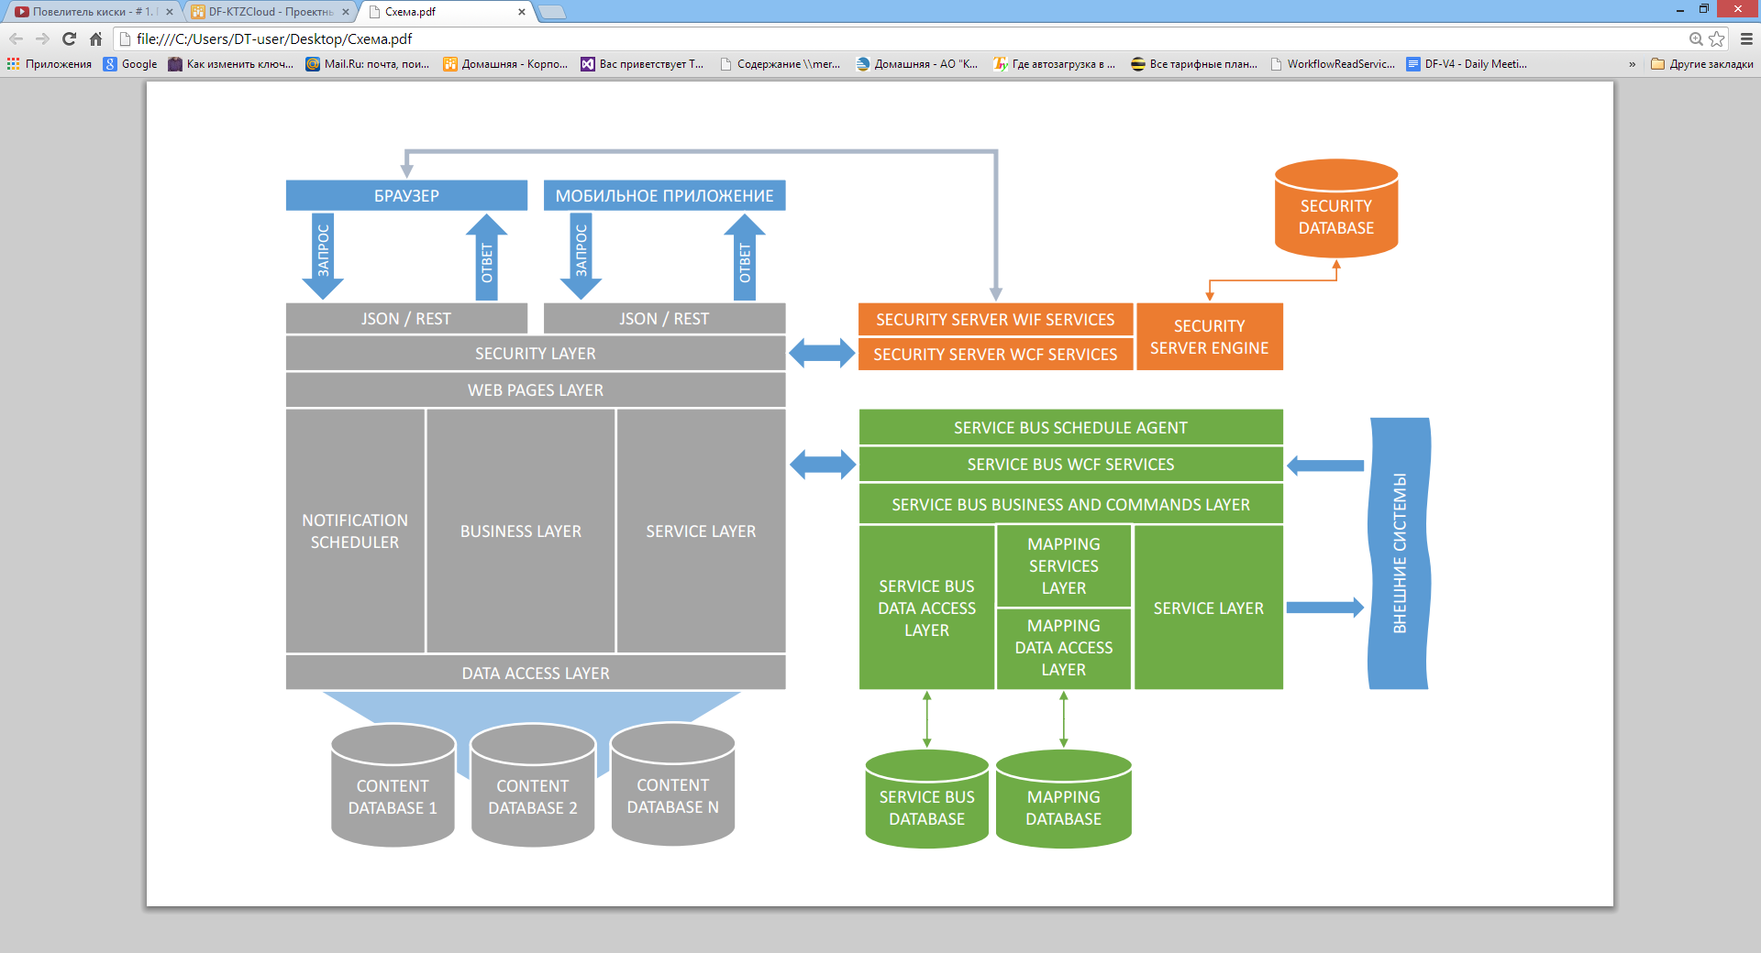

КОНТАКТЫ КАК НА ГЛАВНОЙ СТРАНИЦЕ

